CHILECLIMBER - 4 FB
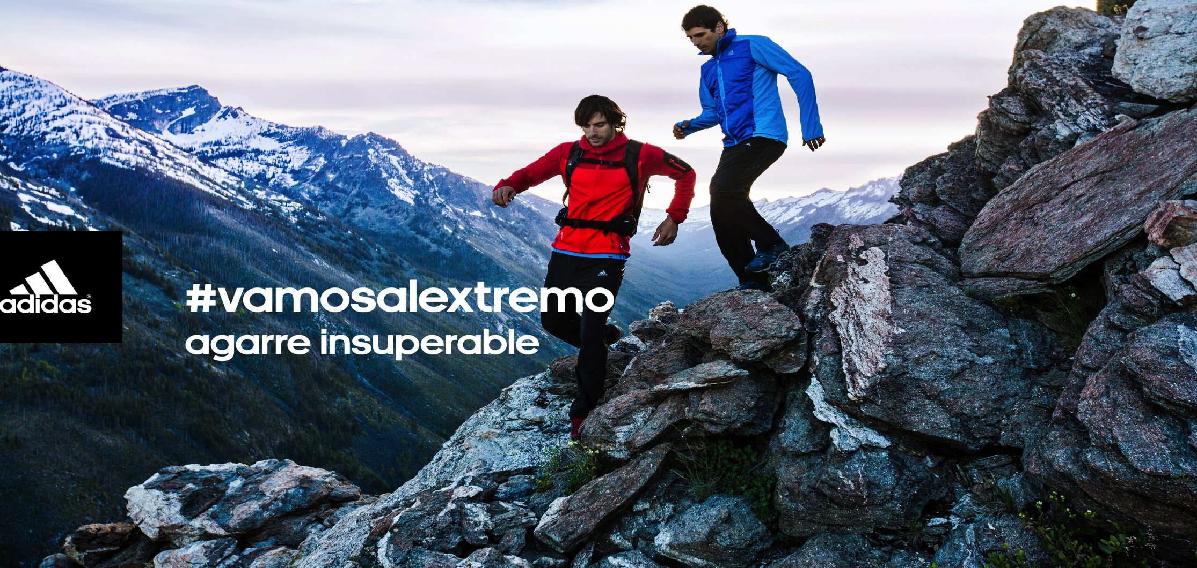
POST | IMAGEN//NOMBRE IMAGEN
¡#adidasOutdoor presenta su nueva colección Terrex! Con tecnología para los senderos más complejos, Terrex es agarre insuperable bajo condiciones extremas. ¡Conoce la línea completa aquí http://www.adidas.cl/outdoor y también en tiendas adidas performance! | FB1
Lo nuevo de #adidasOutdoor llegó a tiendas adidas performance y se llama Terrex, una colección pensada y creada para los amantes de la aventura y la vida al aire libre. Esta nueva colección te permitirá andar full equipado para que desafíes los lugares más extremos. ¡Conócela aquí http://www.adidas.cl/outdoor! | FB2
La meta puede ser la cima o un provechoso sendero con increíbles paisajes. Acompaña tus jornadas outdoor con la nueva colección y el agarre insuperable de Terrex de #adidasOutdoor que ya está en tiendas adidas performance. ¡Revísala y no te quedes sin tu equipo http://www.adidas.cl/outdoor! | FB3
Para un descenso a velocidad, asegura tu pisada con la tecnología Traxion de Terrex, la nueva colección de #adidasOutdoor. Te proporcionará el mejor ajuste y agilidad. ¡Compra tu equipo en tiendas adidas performance o también online aquí http://www.adidas.cl/outdoor! | FB4

